ToDo_App1
 | Ví dụ dưới đây sẽ hướng dẫn tạo một project Android từ đầu. Việc của chúng ta đơn giản là tạo một ứng dụng quản lý "To do list" sử dụng Android View control.

① | Bắt đầu với việc tạo một Android Project bằng Eclipse IDE: |  | => Có thể bỏ qua bước này nếu bạn không phải là 1 newbie
 | Trong Eclipse chọn File/New/Android Application Project.

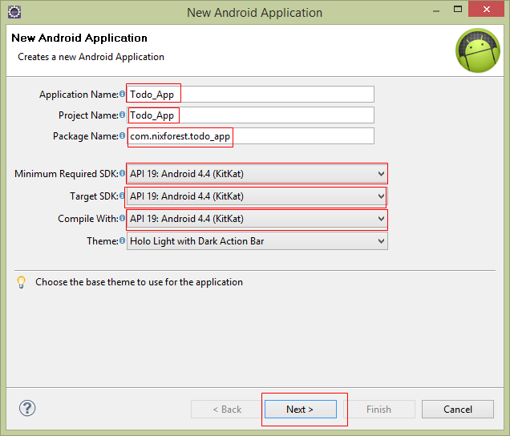
Tên của ứng dụng.
Có thể sử dụng space.
Tên của project.
KHÔNG thể sử dụng space,...
Tên của package.
Thông thường phải là một tên unique nhằm tránh conflict sau này
Chọn version Android thấp nhất mà ứng dụng có thể chạy đc. Version càng thấp thì càng nhiều device có thể chạy đc, tuy nhiên lại làm giảm số chức năng
Cái trên là thấp nhất thì cái này là cao nhất. Việc này chỉ ra rằng là ứng dụng đã được test OK trên version này.
 | Ở màn hình New Android Application fill những thông tin cần thiết, chọn Next.

 | Fill tiếp những thông tin cần thiết, chọn Next.
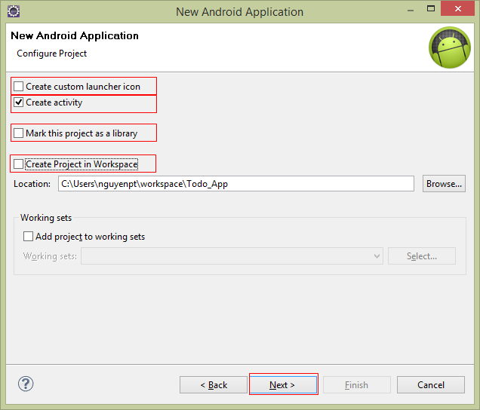
Muốn tạo icon mới cho Application thì chọn cái này. Không thì bỏ chọn, nó sẽ dùng icon mặc định.
Muốn tạo luôn 1 activity khi khởi tạo ứng dụng thì chọn.
Chọn cái này thì ứng dụng sẽ là 1 library => không chọn.
Bỏ chọn cái này để lưu đường dẫn của Project tùy ý.

 | Chọn Blank Activity/Next.
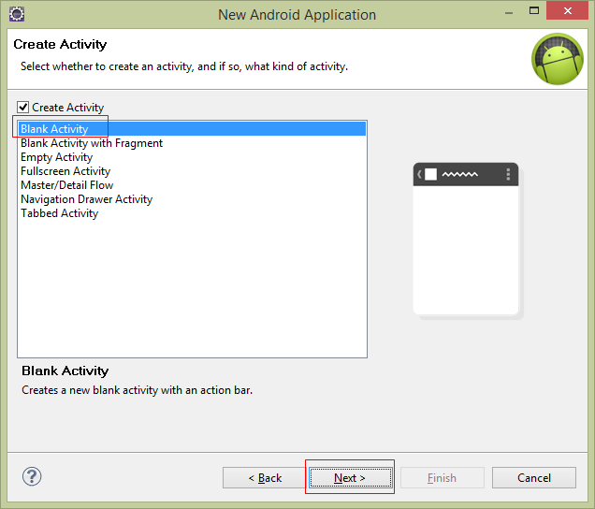
Tạo ra một activity rỗng không có gì cả.

 | Đặt tên cho Activity và chọn Finish.
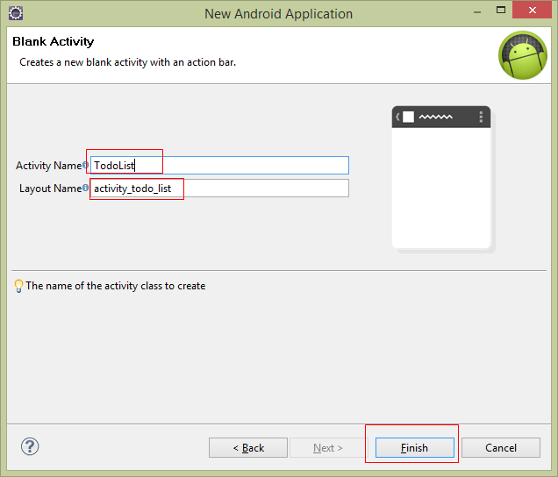
Tên của Activity, nó chính là tên file *.java
Tên của Layout, nó chính là tên file *.xml

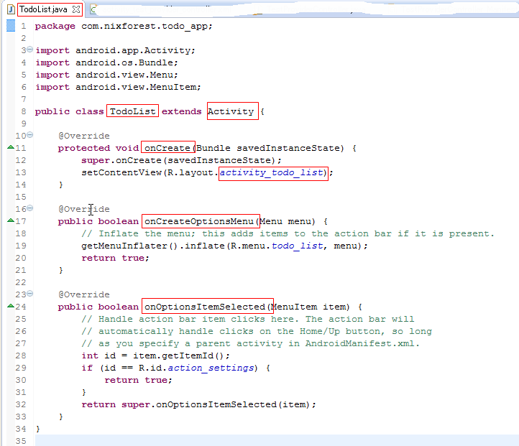
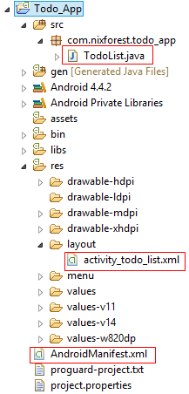
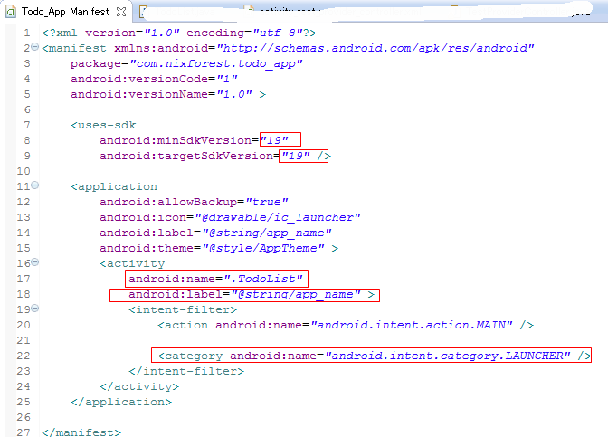

Đây chính là sự liên kết giữa Activity là Layout tương ứng
Tên class cũng chính là tên file
Class sẽ kết thừa từ lớp Activity
Hàm được gọi khi Activity được start
Initialize the contents of the Activity's standard options menu
This hook is called whenever an item in your options menu is selected
Các version lúc nãy đã chọn ở lúc khởi tạo project
Tên của Activity
Cái mà được hiển thị lên top của Activity
Xác định khi khởi chạy ứng dụng thì Activity này sẽ được chạy đầu tiên

 | Kết quả

② | Bây giờ là lúc quyết định xem sẽ phải hiển thị cái gì lên cho user và user sẽ có những action nào.
 | Trong ví dụ này, chúng ta sẽ giúp user quản lý danh sách những công việc cần làm "To do items"
 | => cần một list hiển thị "To do item"
 | User có thể add mới một item => cần một text entry box
 | Mở file activity_todo_list.xml và update như sau:
 |  | <LinearLayout xmlns:android="http://schemas.android.com/apk/res/android"
 |  | xmlns:tools="http://schemas.android.com/tools"
 |  | android:orientation="vertical" |  | => list "To do items" sẽ hiển thị theo cột dọc từ trên xuống dưới
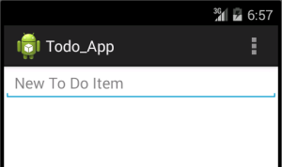
 |  | android:layout_width="fill_parent" |  | => App sẽ hiển thị chiều rộng chiếm đầy màn hình
 |  | android:layout_height="fill_parent" |  | => App sẽ hiển thị chiều cao chiếm đầy màn hình
 |  | tools:context="com.nixforest.todo_list.ToDoList" >
 |  | <EditText
 |  | android:id="@+id/myEditText" |  | => Tạo ra edit text control với tên là "myEditText"
 |  | android:layout_width="fill_parent" |  | => Edit text sẽ có chiều rộng chiếm đầy màn hình
 |  | android:layout_height="wrap_content" |  | => Edit text sẽ có chiều cao đủ chứa nội dung bên trong nó
 |  | android:text="" |  | => Edit text mới tạo ra sẽ chưa có nội dung bên trong
 |  | android:inputType="text" |  | => chỉ có thể nhập text
 |  | android:hint="@string/edit_text_hint" |  | => Hint (gợi ý), tham khảo file res\values\strings.xml để biết "edit_text_hint" là gì
 |  | ></EditText>
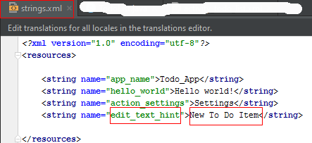
 |  | <ListView
 |  | android:id="@+id/myListView" |  | => Tạo ra list view control với tên là "myListView"
 |  | android:layout_width="fill_parent" |  | => list view sẽ có chiều rộng chiếm đầy màn hình
 |  | android:layout_height="wrap_content" |  | => list view sẽ có chiều cao đủ chứa nội dung bên trong nó
 |  | ></ListView>
 |  | </LinearLayout>

③ | Sau khi thiết kế xong giao diện, chúng ta sẽ quan tâm đến user sẽ thao tác như thế nào trên ứng dụng:
 |  | - Select edit box
 |  | - Input nội dung "to do"
 |  | - Chọn "Enter/Hoàn tất" trên keyboard

 | Mở file TodoList.java và edit method onCreate: |  |  | => tạm thời không quan tâm đến 2 method khác là onCreateOptionsMenu và onOptionsItemSelected.
 |  | public class TodoList extends Activity {
 |  | private ListView myListView; |  | => đây là biến List hiển thị các "To do item"
 |  | private EditText myEditText; |  | => đây là biến Edit box cho user input vào
 |  | private ArrayList<String> todoItems; |  | => đây là biến lưu trữ danh sách các "To do item"
 |  | private ArrayAdapter<String> aa; |  | => biến có nhiệm vụ binding data từ "todoItems" sang "myListView"
 |  | @Override
 |  | protected void onCreate(Bundle savedInstanceState) {
 |  | super.onCreate(savedInstanceState);
 |  | setContentView(R.layout.activity_todo_list);
 |  | myListView = (ListView)findViewById(R.id.myListView); |  | => dùng hàm findViewByID để get tham chiếu đến phần giao diện: biến "myListView" tương ứng với List View trên xml
 |  | myEditText = (EditText)findViewById(R.id.myEditText); |  | => dùng hàm findViewByID để get tham chiếu đến phần giao diện: biến "myEditText" tương ứng với EditText trên xml
 |  | todoItems = new ArrayList<String>(); |  | => khởi tạo biến lưu trữ danh sách
 |  | aa = new ArrayAdapter<String>(this, |  | => khởi tạo binding data
 |  | android.R.layout.simple_list_item_1, |  | => simple_list_item_1 là một type "list item" mặc định
 |  | todoItems); |  | => liên kết binding data với biến lưu trữ danh sách "todoItems"
 |  | myListView.setAdapter(aa); |  | => liên kết binding data với biến list hiển thị "myListView"
 |  | myEditText.setOnKeyListener(new View.OnKeyListener() { |  | => xử lý khi thực hiện input vào edit box
 |  | @Override
 |  | public boolean onKey(View arg0, int arg1, KeyEvent arg2) {
 |  | if (arg2.getAction() == KeyEvent.ACTION_DOWN) { |  | => kiểm tra nếu có phím được nhấn
 |  | if (arg1 == KeyEvent.KEYCODE_ENTER) { |  | => kiểm tra nếu phím đc nhấn là Enter/Hoàn tất
 |  | if (!myEditText.getText().toString().isEmpty()) { |  | => kiểm tra nếu nội dung của editbox không phải là rỗng
 |  | todoItems.add(0, myEditText.getText().toString()); |  | => thực hiện add nội dung từ editbox vào biến lưu trữ danh sách "todoItems"
 |  | myEditText.setText(""); |  | => Reset nội dung của editbox thành rỗng
 |  | aa.notifyDataSetChanged(); |  | => biến binding data thông báo cho list hiển thị là hãy cập nhật.
 |  | return true;
 |  | }
 |  | }
 |  | }
 |  | return false;
 |  | }
 |  | });
 |  | }

 | Chạy ứng dụng và chúng ta sẽ có sản phẩm đầu tay :)
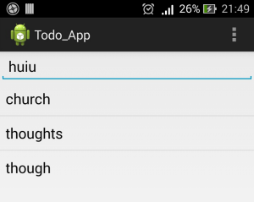

④ | Summary
 | Qua ví dụ này, chúng ta đã hiểu đc cách thức tạo 1 project Android, cấu trúc cơ bản của nó.
 | Chúng ta đã nắm được các control thường dùng ListView và EditText.
 | Biết sử dụng các tham chiếu từ code java sang XML.
 | Biết cơ chế binding data từ một biến lưu trữ data với một biến hiển thị.

ToDo_App2
 | Sau khi tạo được ứng dụng quản lý "To do list" đơn giản, tiếp theo chúng ta sẽ add thêm các chức năng mới cho ứng dụng

 | - Tạo Option menu
 | - Tạo Context menu
 | - Xử lý thay đổi menu tùy ngữ cảnh

① | Việc tạo thêm các menu item cho ứng dụng khá đơn giản,
 | Đầu tiên chúng ta sẽ tạo ra các string item bằng cách modify file res\values\strings.xml
 |  | <?xml version="1.0" encoding="utf-8"?>
 |  | <resources>
 |  | <string name="app_name">Todo_App</string>
 |  | <string name="action_settings">Settings</string>
 |  | <string name="edit_text_hint">New To Do Item</string>
 |  | <string name="add_new">Add New Item</string> |  |  | => String dành cho "Add New" menu item
 |  | <string name="remove">Remove Item</string> |  |  | => String dành cho "Remove" menu item
 |  | <string name="cancel">Cancel</string> |  |  | => String dành cho "Cancel" menu item
 |  | </resources>

 | Define 3 biến cho các menu item:
 | Modify file TodoList.java như bên dưới:
 |  | public class TodoList extends Activity {
 |  | static final private int ADD_NEW_TODO = Menu.FIRST; |  |  | => ID dành cho "Add New" menu item
 |  | static final private int REMOVE_TODO = Menu.FIRST + 1; |  |  | => ID dành cho "Remove" menu item
 |  | static final private int CANCEL_TODO = Menu.FIRST + 2; |  |  | => ID dành cho "Cancel" menu item
 |  | private ListView myListView;

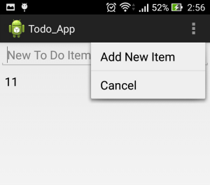
② | Tiếp theo chúng ta sẽ add "Add New" và "Cancel" menu item vào Option Menu
 | Method onCreateOptionsMenu của class Activity giúp chúng ta thực hiện điều này.
 | Modify file TodoList.java như bên dưới:
 |  | public boolean onCreateOptionsMenu(Menu menu) {
 |  | // Inflate the menu; this adds items to the action bar if it is present.
 |  | //getMenuInflater().inflate(R.menu.todo_list, menu); |  |  |  |  | => Remove
 |  | super.onCreateOptionsMenu(menu);
 |  | MenuItem itemAdd = menu.add(0, ADD_NEW_TODO, Menu.NONE, R.string.add_new); |  |  |  |  | => Add "Add New" menu item vào Option Menu
 |  | MenuItem itemCancel = menu.add(0, CANCEL_TODO, Menu.NONE, R.string.cancel); |  |  |  |  | => Add "Cancel" menu item vào Option Menu
 |  | return true;
 |  | }

③ | Chúng ta muốn remove item đang hiển thị trên list view thì làm như thế nào?
 | Có 2 thao tác thông thường của chúng ta hay làm:
 | - Tap select item trên list view -> Chọn Menu Remove ở góc trên bên phải
 | - Tap giữ item trên list view để hiển thị "context menu" -> chọn Menu Remove
 | Chúng ta sẽ chọn cách làm thứ 2.
 | Method onCreateContextMenu của class Activity giúp chúng ta thực hiện điều này.
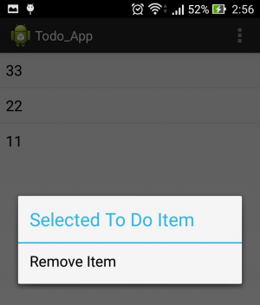
 | Modify file TodoList.java bằng việc override onCreateContextMenu method:
 |  | @Override
 |  | public void onCreateContextMenu(ContextMenu menu,
 |  | View v, ContextMenu.ContextMenuInfo menuInfo) {
 |  | super.onCreateContextMenu(menu, v, menuInfo);
 |  | menu.setHeaderTitle("Selected To Do Item"); |  |  |  | => Set title of context menu
 |  | menu.add(0, REMOVE_TODO, Menu.NONE, R.string.remove); |  |  |  | => Add "Remove" menu item vào Context Menu
 |  | }
 | After that, register "context menu" cho list view:
 | Modify file TodoList.java như bên dưới:
 |  | protected void onCreate(Bundle savedInstanceState) {
 |  | < … >
 |  | return false;
 |  | }
 |  | });
 |  | registerForContextMenu(myListView); |  |  |  | => Register context menu to list view
 |  | }

④ | Bây giờ chỉnh sửa giao diện menu ứng với từng tình huống. Trong trạng thái đang add new item,
 | thì menu "Cancel" sẽ được hiển thị, ngược lại thì không hiển thị.
 | Modify file TodoList.java bằng việc override onPrepareOptionsMenu method:
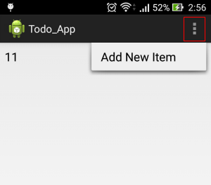
 |  | public class TodoList extends Activity {
 |  | < … >
 |  | private boolean addingNew = false; |  |  |  | => Flag kiểm tra trạng thái đang add new item hay không
 |  | < … >
 |  | @Override
 |  | public boolean onPrepareOptionsMenu(Menu menu) {
 |  | super.onPrepareOptionsMenu(menu);
 |  | MenuItem cancelItem = menu.findItem(CANCEL_TODO); |  |  |  | => Get menu item "Cancel"
 |  | cancelItem.setVisible(addingNew); |  |  |  | => Show menu "Cancel" nếu đang ở trạng thái add new item,
 |  | return true; |  |  |  |  | và ẩn đi nếu ngược lại
 |  | }
 |  | }

⑤ | Kế tiếp chúng ta cần xử lý click vào menu item. Override method onOptionsItemSelected và
 | onContextItemSelected để thực hiện điều này.
 | 5.1 | Đầu tiên tạo ra 3 hàm xử lý cho các thao tác Add/Remove/Cancel
 |  | Modify file TodoList.java như bên dưới:
 |  |  | private void addNewItem() {
 |  |  | addingNew = true; | => Turn on flag kiểm tra trạng thái đang add new item hay không
 |  |  | myEditText.setVisibility(View.VISIBLE); | => Hiển thị editbox
 |  |  | myEditText.requestFocus(); | => Set focus vào editbox
 |  |  | }
 |  |  | private void removeItem(int _index) {
 |  |  | todoItems.remove(_index); | => Remove item tại vị trí "_index" từ biến lưu trữ danh sách "todoItems"
 |  |  | aa.notifyDataSetChanged(); | => biến binding data thông báo cho list hiển thị là hãy cập nhật.
 |  |  | }
 |  |  | private void cancelAdd() {
 |  |  | addingNew = false; | => Turn off flag kiểm tra trạng thái đang add new item hay không
 |  |  | myEditText.setVisibility(View.GONE); | => Ẩn editbox
 |  |  | myEditText.setText(""); | => Set text editbox là rỗng
 |  |  | }

 | 5.2 | Override method onOptionsItemSelected
 |  | Modify file TodoList.java như bên dưới:
 |  |  | public boolean onOptionsItemSelected(MenuItem item) {
 |  |  | super.onOptionsItemSelected(item);
 |  |  | switch (item.getItemId()) { |  | => Check menu nào được select
 |  |  | case CANCEL_TODO: { |  | => Nếu menu "Cancel" được select
 |  |  | cancelAdd(); |  | => Thực hiện cancel thao tác add new item
 |  |  | return true;
 |  |  | }
 |  |  | case ADD_NEW_TODO: { |  | => Nếu menu "Add New" được select
 |  |  | addNewItem(); |  | => Thực hiện thao tác chuẩn bị add new item
 |  |  | return true;
 |  |  | }
 |  |  | default: break;
 |  |  | }
 |  |  | return false;
 |  |  | }

 | 5.3 | Override method onContextItemSelected
 |  | Modify file TodoList.java như bên dưới:
 |  |  | @Override
 |  |  | public boolean onContextItemSelected(MenuItem item) {
 |  |  | super.onContextItemSelected(item);
 |  |  | switch (item.getItemId()) { |  |  |  |  | => Check menu nào được select
 |  |  | case REMOVE_TODO: { |  |  |  |  | => Nếu menu "Remove" được select
 |  |  | AdapterView.AdapterContextMenuInfo menuInfo;
 |  |  | menuInfo = (AdapterView.AdapterContextMenuInfo)item.getMenuInfo(); |  |  |  |  | => Get menu information
 |  |  | int idx = menuInfo.position; |  |  |  |  | => Get index của item mà Context menu đang hiển thị trên nó.
 |  |  | removeItem(idx); |  |  |  |  | => Thực hiện thao tác remove item
 |  |  | return true;
 |  |  | }
 |  |  | default: break;
 |  |  | }
 |  |  | return false;
 |  |  | }

⑥ | Chúng ta sẽ add thêm một hiệu ứng nữa là lúc khởi tạo lên, editbox sẽ không hiển thị lên, sau đó khi chọn menu
 | "Add New" thì sẽ hiển thị editbox, kế tiếp, sau khi nhấn Enter/Hoàn tất trên keyboard, thực hiện ẩn editbox
 | 6.1 | Modify file activity_todo_list.xml như sau:
 |  |  | <EditText
 |  |  | android:id="@+id/myEditText"
 |  |  | android:layout_width="fill_parent"
 |  |  | android:layout_height="wrap_content"
 |  |  | android:text=""
 |  |  | android:inputType="text"
 |  |  | android:hint="@string/edit_text_hint"
 |  |  | android:visibility="gone" | => Ẩn đi editbox
 |  |  | ></EditText>

 | 6.2 | Modify file TodoList.java như bên dưới:
 |  |  | protected void onCreate(Bundle savedInstanceState) {
 |  |  | < … >
 |  |  | @Override
 |  |  | public boolean onKey(View arg0, int arg1, KeyEvent arg2) {
 |  |  | if (arg2.getAction() == KeyEvent.ACTION_DOWN) {
 |  |  | if (arg1 == KeyEvent.KEYCODE_ENTER) {
 |  |  | if (!myEditText.getText().toString().isEmpty()) {
 |  |  | todoItems.add(0, myEditText.getText().toString());
 |  |  | myEditText.setText("");
 |  |  | aa.notifyDataSetChanged();
 |  |  | cancelAdd(); |  |  |  | => Ẩn đi editbox
 |  |  | return true;
 |  |  | }
 |  |  | }
 |  |  | }
 |  |  | return false;
 |  |  | }
 |  |  | });

⑦ | Summary
 | Qua ví dụ này, chúng ta đã hiểu được các tạo các loại menu trong ứng dụng, đồng thời thay đổi được giao diện menu dựa vào ngữ cảnh thích hợp
 | đồng thời thay đổi được giao diện menu dựa vào ngữ cảnh thích hợp

